상품제안서
옵타움 아로마테라피 샤워스티머 3종(대리석홀더포함) | 상품코드: S41670

 |  |  |  |  |  |  | 02-713-8555 | www.synergygift.co.kr
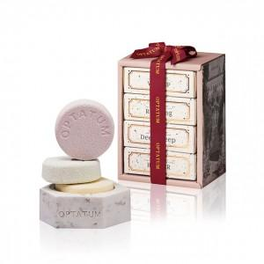 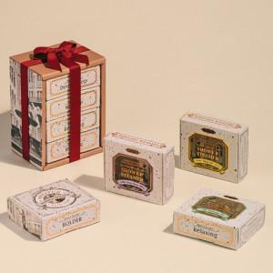 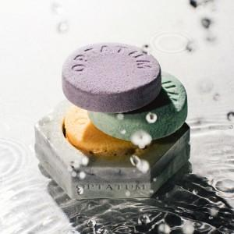

【상세/제작정보】 | <span style="font-size: 18pt;">**대표이미지 십자 리본은 연출된 이미지입니다.(리본1개만포함)**</span>

【인쇄/포장옵션】 | 스티커 / 전통문양지

【공급단가】 | 수량 | 10~ | 30~ | 100~ | 300~ | 500~
*VAT별도 | 단가 | 29,000원 | 27,200원 | 25,700원 | 24,800원 | 24,400원

【상품 URL】 | https://www.synergygift.co.kr:443/src/goods_detail.php?gdno=41670

